Hoja1
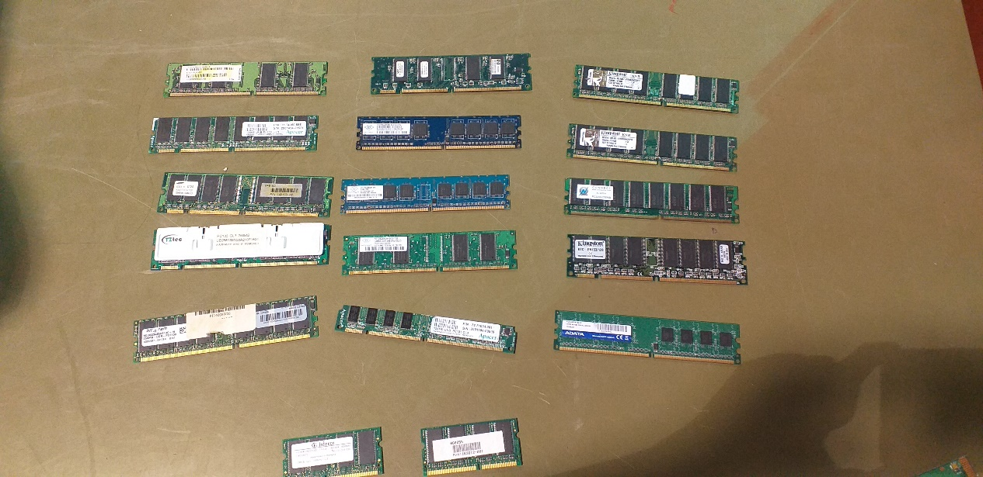
RAM | TIPO DE MEMORIA INTERNA | ANCHO DE DATOS | PLACA DE PLOMO | LATENCIA | VELOCIDAD DE MEMORIA DE RELOJ | VOLTAJE | FRECUENCIA DE BUS | DATOS DE TRASFERENCIA POR SEGUNDO | FORMATOS | TIEMPO ENTRE SEÑALES | MAXIMA CAPACIDAD DE TRASFERENCIA
PC333 | DDR | 64 Bits | Oro | 2.5 | 333 MHz |  | 166 MHz | 333 Millones
PC133 | SDRAM | 64 Bits |  |  | 133MHZ | 3.3 Voltios |  |  | DIMM de 168 pines | 7,5 ns
 |  |  |  |  |  |  |  |  | SO-DIMM de 144 pines
PC2100 | DDR |  |  | 18.75 | 133 MHz | 2.5 V |  | 266 millones |  | 7,5 ns | 2.133 MiB/s
PC3200 | DDR |  |  |  | 200 MHz | 2.5V |  | 400 millones |  | 5 ns | 3.200 MiB/s
KTC-EN133/12B | SDRAM |  |  |  | 133 MHz | 3.3V

